遷移図
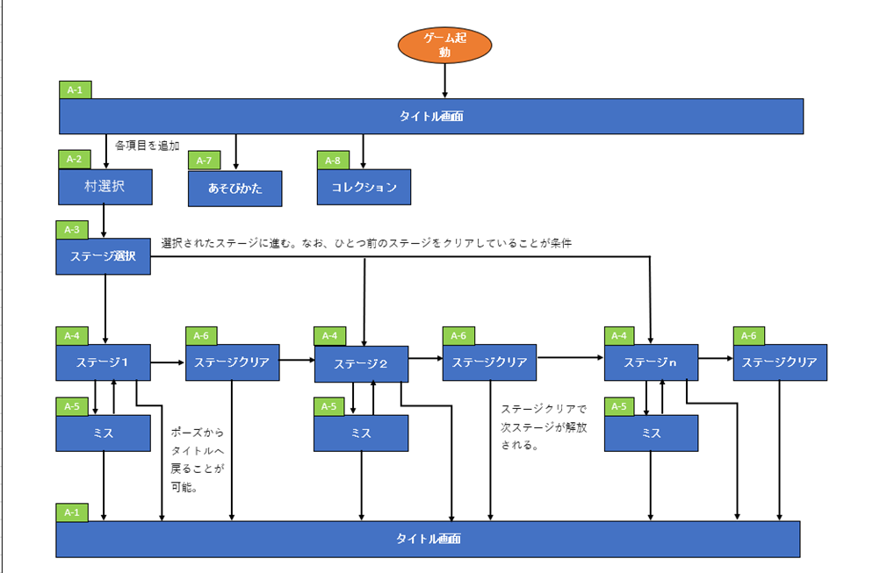

A-1
イラストは背景アリの画面全体。上からロゴやボタンといったUIを配置します。
タイトルロゴ
キャライラスト

"いたずらする"
ステージ選択へ

"あそびかた"
あそびかたへ
"コレクション"
コレクションへ

A-2
"どこに行こうか…" このページのタイトル
それぞれの村を簡単なイラストで表します。
未開放の村は色を暗くして、いけないようにします。

村三へ
村一へ

村五へ

村二へ
村四へ

"戻る" 村選択へ

A-3
"今日のターゲットは…" このページのタイトル
例は村一。
村選択と同じように、未開放ステージを暗く表示する。
ステージを一度タップすると、選択状態になり1-4のように光る。
"1-1" 1-1へ
ステージが選択されていない状態では決定ボタンが暗くなる。
ステージイメージ
ステージイメージには各ステージのスクショをサムネとして貼ります。
"1-2" 1-2へ

"1-3" 1-3へ

"1-4" 1-4へ

"1-5" 1-5へ

"1-6" 1-6へ
"決定！"
ステージに進む。
"戻る" 村選択へ

A-4
残り○○秒
≡

掛
主

返

A-4（カットイン）

残り○○秒
≡
カットインはUIよりも後ろ。

掛
主

返

A-4 （ポーズ）
残り○○秒
≡

ひとやすみ

"続ける"
ポーズ解除

掛
主
"タイトルに戻る"
タイトルへ

返

A-5
キャライラストは画面一杯一枚絵。ボタンや見つかっちゃった…を上から配置。
見つかっちゃった…

キャライラスト

"再チャレンジ"
ステージに戻る（再挑戦）

"タイトルに戻る"
タイトルへ

A-6
キャライラストは画面一杯一枚絵。ボタンや成功！！を上から配置。
成功！！

キャライラスト

"すすむ！"
次のステージへ

"タイトルに戻る"
タイトルへ

A-7
"あそびかた" このページのタイトル

主人公はいたずら好きの妖怪、枕返しの「ゆうか」！
 | 寝ている人に近づいて枕をひっくり返すだけ！

返
 |  | ほかにもいろんなギミックを
 |  | かいくぐっていたずらを
 |  | 成功させよう！

A-8
"コレクション" このページのタイトル

ゆうか
このいたずらの主人公。
痛い目を見ないと学ばない。

寝ている人
村人。起きる前に枕をひっくり返そう！

